Exercício 1
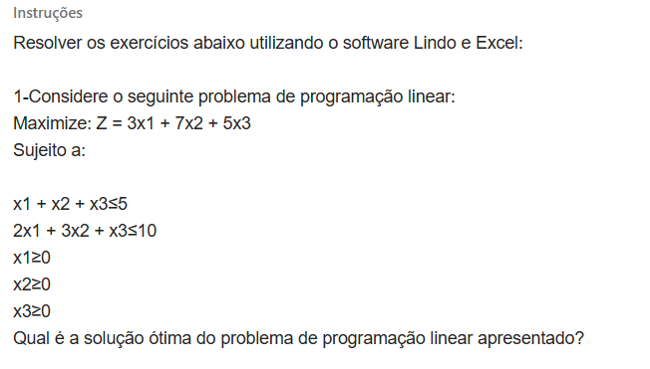
Exercício

Produto | P1 | P2 | P3 | Função objetivo
Variáveis | 0 | 2.5 | 2.5
Lucro | 3 | 7 | 5 | 30
Restrições |  |  |  |  |  | Quant.

R1 | 1 | 1 | 1 | 5 | ≤ | 5
R2 | 2 | 3 | 1 | 10 | ≤ | 10

A solução ótima do problema é X1 = 0, X2= 2.5 e X3= 2.5, o que resulta em uma função objetivo maximizada de = 30

Exercício 2
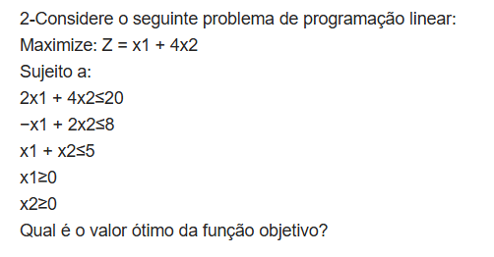
Excercicio 2

Produto | P1 | P2 | função objetivo
Variáveis | 0.66666666667 | 4.3333333333
lucro | 1 | 4 | 18
Restrições |  |  |  |  | QUANT.

R1 | 2 | 4 | 18.666666667 | ≤ | 20
R2 | -1 | 2 | 8 | ≤ | 8
R3 | 1 | 1 | 5 | ≤ | 5
A solução ótima do problema é X1 = 1, X2= 4, o que resulta em uma função objetivo maximizada de = 18

Exercício 3
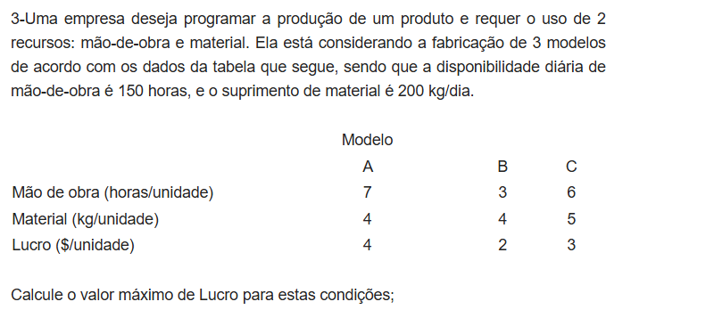
Empresa

Modelos | Ma | Mb | Mc | Função objetivo
Variáveis | 0 | 50 | 0
lucro | 4 | 2 | 3 | 100
Restrições |  |  |  |  |  | Disponibilidade

Mão de obra | 7 | 3 | 6 | 150 | ≤ | 150
Material | 4 | 4 | 5 | 200 | ≤ | 200

A solução para um lucro máximo é X1 = 0, X2= 50 e X3= 0, o que resulta em uma função objetivo maximizada de = 100

